CROISSANT 65 GR
FORMULA CROISSANT PANADERIA LIBERPAN BARRANQUILLA

FECHA:

PRODUCTO: | CROISSANT DE 65 gr

FORMULACION: | PASTA SEMIHOJALDREADA

 | CROISSANT
INGREDIENTES |  | % | GRAMOS | COSTO GRAMOS | COSTO T-T GRA | PROCESO
HARINA PASTELERA |  | 100.00% | 12,500 | 2.08 | 26000 | Pesar y medir los ingredientes de la formulacion
SAL |  | 2.00% | 250 | 1 | 250 | Formar un volcan en la harina de trigo y agregar levadura,azucar y la tercera parte del agua
AZUCAR CORRIEN |  | 17.00% | 2,125 | 2.6 | 5525 | Agregar la a la harina la sal,margarina industrial
MANTEQUILLA COLANTA |  | 20.00% | 2,500 | 20 | 50000 | Formar una masa suave y manejable
LEVADURA SECA |  | 1.50% | 187.5 | 14 | 2625 | Dar un reposo a la masa de minimo 15 minutos enbuelta en un plastico
ESENCIA DE MANTEQUILLA |  | 1.00% | 125 | 22 | 2750 | Empastar la masa dandole dos bueltas dobles y una sencilla
MARGARINA HOJALDRE VITINA |  | 50.00% | 6250 | 6 | 37500 | Dar un reposo a la masa de minimo 15 minutos enbuelta en un plastico
HUEVOS |  | 15.00% | 1875 | 8 | 15000 | Estirar la masa a un grosor de 3 milimetros y formar CROISSANT.
LECHE EN POLVO |  | 8.00% | 1000 | 19 | 19000
AGUA |  | 30.00% | 3750 | 0.06 | 225 | Darle un crecimiento o fermentacion de minimo 60 minutos maximo 75 minutos . pintar con huevo batido y esencia de mantequilla.
 |  |  | 0 |  | 0 | Temperatura de horno 170 °c
 |  |  | 0 |  | 0 | Tiempo de horneo 15 a 25 minutos aproximadamente según el tamaño
 |  |  | 0 |  | 0
 |  |  | 0 |  | 0
 |  |  | 0 |  | 0
 |  |  | 0 |  | 0
 |  |  | 0 |  | 0
 |  |  | 0 |  | 0
TOTAL FORMULACION |  | 244.50% | 30562.5 | 94.74 | 158875
 |  |  |  | COSTO Gr | 5.20

OBSERVACIONES |  |  |  |  | FOTO PRODUCTO TERMINADO

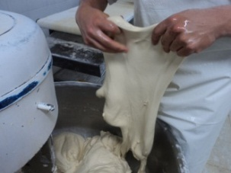
DE ESTA FORMULA SALEN 470 UNIDADES DE 65 GRAMOS |  |  |  |  | 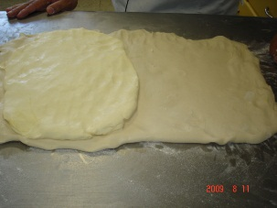 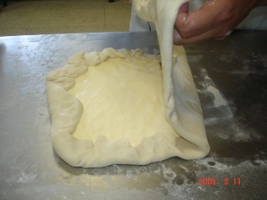 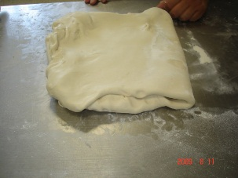
TOTAL GASTO MATERIA PRIMA 158875
COSTO GRAMOS DE MASA 5,20
65 GRAMOS POR $ 5,20 = 338 POR 3 = $ 1015 PESOS

FIRMA

FORMULA CROISSANT PARA VENDER $ 1015 POR UNIDAD
INGREDIENTE | GRAMOS | COSTO Gr | COSTO TOT
MASA UNIDA | 65 | 5.2 | 338
 |  |  | 0
 |  |  | 0
 |  |  | 0
 |  |  | 0
 |  |  | 0
Total costos de materia prima. |  |  | 338
Invercion. | Materia prima y manofactura |  | 674
Rentabilidad, % de lo invertido. |  |  | 25%
PRECIO VENTA |  |  | 843

